Hoja1
#Numero | Titulo | Artista | Año | Genero | Reproducciones | Duración en s | Portadas de canciones
1 | Despacito | Luis Fonsi, Daddy Yankee | 2017 | Pop-Reggaeton | 8,836,000,000 | 282 | ARCHIVO DE FUND\IMAGENES FUND\1.png
2 | Si Tú La Ves | Nicky Jam, Wisin | 2017 | Reggaeton-Balada Urbana | 5,330,000,000 | 235 | ARCHIVO DE FUND\IMAGENES FUND\3.png
3 | Bailando | Enrique Iglesias, Descemer Bueno, Gente De Zona | 2014 | Reggaeton-Dancehall | 3,743,000,000 | 287 | ARCHIVO DE FUND\IMAGENES FUND\4.png
4 | Mi Gente | J Balvin, Willy William | 2017 | Reggaeton-Moonbahton | 3,559,000,000 | 186 | ARCHIVO DE FUND\IMAGENES FUND\5.png
5 | Chantaje | Shakira, Maluma | 2016 | Pop-Reggaeton | 3,102,000,000 | 200 | ARCHIVO DE FUND\IMAGENES FUND\6.png
6 | Calma (Remix) | Pedro Capó, Farruko | 2018 | Pop Latino-Dancehall | 3,057,000,000 | 238 | ARCHIVO DE FUND\IMAGENES FUND\7.png
7 | Criminal | Natti Natasha, Ozuna | 2017 | Reggaeton | 2,761,000,000 | 274 | ARCHIVO DE FUND\IMAGENES FUND\8.png
8 | Taki Taki | DJ Snake, Selena Gomez, Ozuna, Cardi B | 2018 | Moombahton | 2,733,000,000 | 232 | ARCHIVO DE FUND\IMAGENES FUND\9.png
9 | Échame La Culpa | Luis Fonsi, Demi Lovato | 2017 | Pop-Reggaeton | 2,462,000,000 | 211 | ARCHIVO DE FUND\IMAGENES FUND\10.png
10 | Propuesta Indecente | Romeo Santos | 2013 | Bachata | 2,325,000,000 | 269 | ARCHIVO DE FUND\IMAGENES FUND\11.png
11 | Sin Pijama | Becky G, Natti Natasha | 2018 | Reggaeton | 2,293,000,000 | 217 | ARCHIVO DE FUND\IMAGENES FUND\12.png
12 | Con Altura | Rosalía, J Balvin, El Guincho | 2019 | Reggaeton | 2,250,000,000 | 165 | ARCHIVO DE FUND\IMAGENES FUND\13.png
13 | Déjala Que Vuelva | Piso 21, Manuel Turizo | 2017 | Pop-Reggaeton | 2,202,000,000 | 235 | ARCHIVO DE FUND\IMAGENES FUND\14.png
14 | Ay Vamos | J Balvin | 2014 | Pop-Reggaeton | 2,161,000,000 | 277 | ARCHIVO DE FUND\IMAGENES FUND\15.png
15 | Dura | Daddy Yankee | 2018 | Pop-Reggaeton | 2,059,000,000 | 218 | ARCHIVO DE FUND\IMAGENES FUND\16.png
16 | Una Lady Como Tú | Manuel Turizo | 2016 | Reggaeton | 2,015,000,000 | 214 | ARCHIVO DE FUND\IMAGENES FUND\17.png
17 | Me Rehúso | Danny Ocean | 2016 | Reggaeton-Dembow | 2,001,000,000 | 206 | ARCHIVO DE FUND\IMAGENES FUND\18.png
18 | Vente Pa’ Ca | Ricky Martin, Maluma | 2016 | Pop | 1,960,000,000 | 289 | ARCHIVO DE FUND\IMAGENES FUND\19.png
19 | Felices los 4 | Maluma | 2017 | Pop-Reggaeton | 1,957,000,000 | 291 | ARCHIVO DE FUND\IMAGENES FUND\20.png
20 | Andas En Mi Cabeza | Chino & Nacho, Daddy Yankee | 2016 | Reggaeton Romántico | 1,913,000,000 | 305 | 
21 | Robarte un Beso | Carlos Vives, Sebastián Yatra | 2018 | Música Vallenata | 1,907,000,000 | 198 | 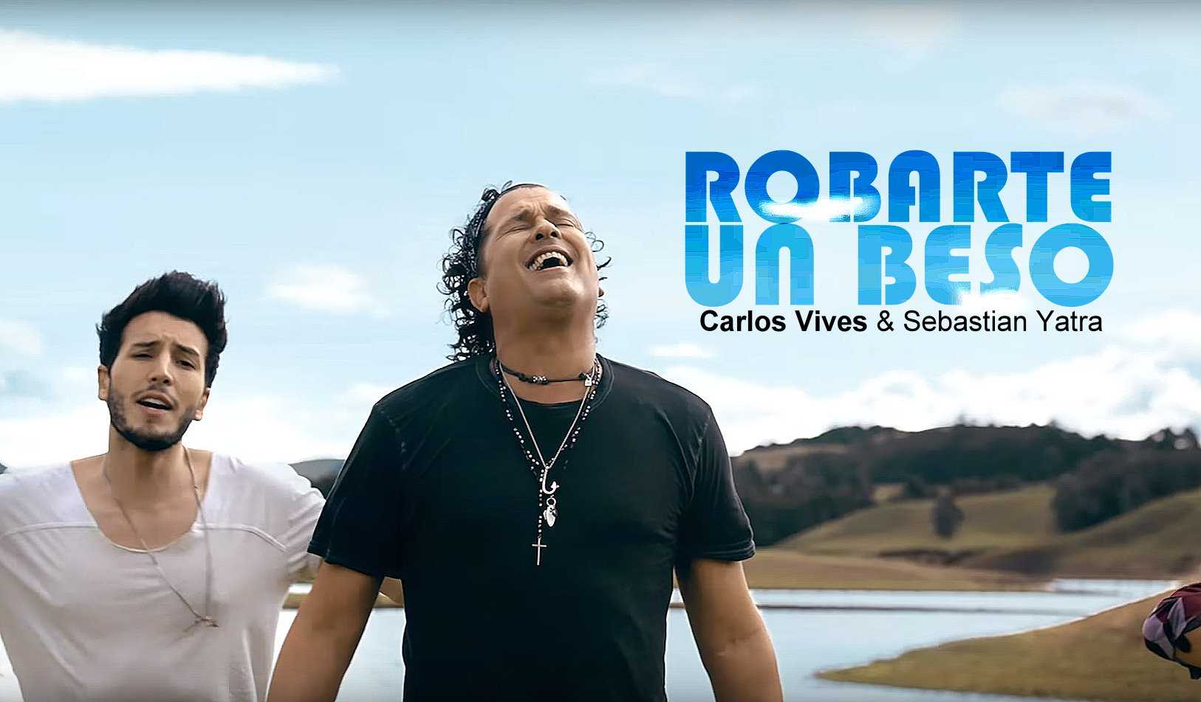
22 | Reggaetón Lento (Bailemos) | CNCO | 2016 | Reggaeton | 1,896,000,000 | 223 | 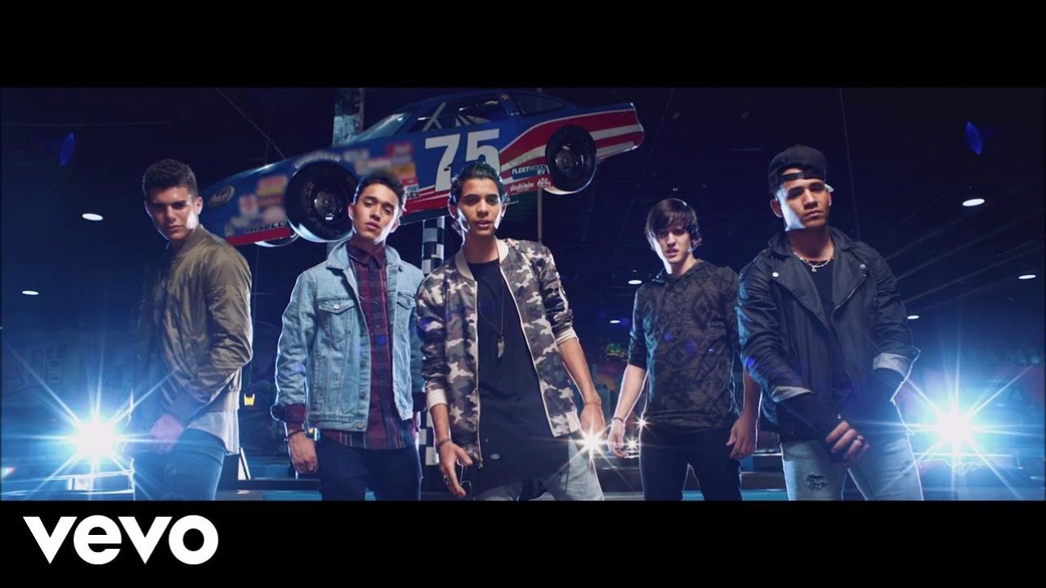
23 | Se Preparó | Ozuna | 2017 | Reggaeton-Trap Latino | 1,868,000,000 | 231 | 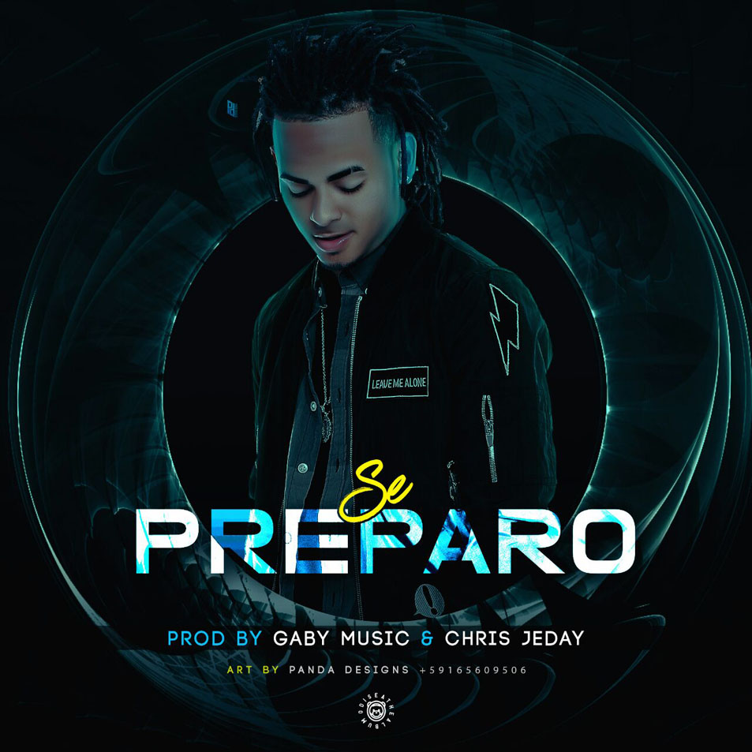
24 | La Bicicleta | Carlos Vives, Shakira | 2016 | Vallenato Pop | 1,774,000,000 | 238 | 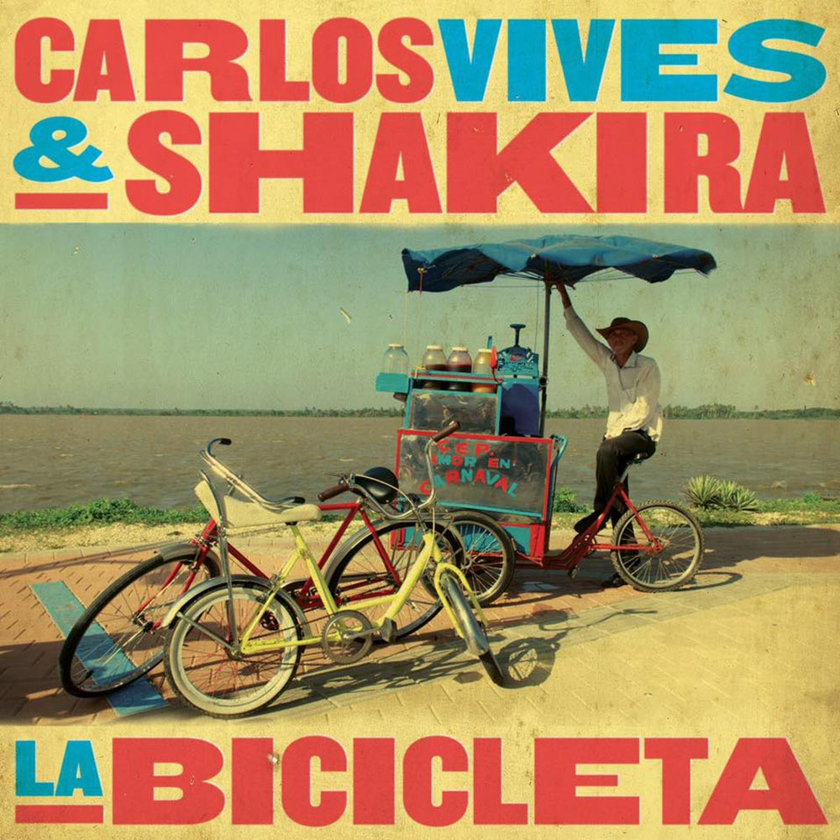
25 | Corazón | Maluma, Nego do Borel | 2017 | Pop Latino | 1,740,000,000 | 205 | 
26 | Escápate Conmigo | Wisin, Ozuna | 2017 | Reggaeton | 1,739,000,000 | 273 | 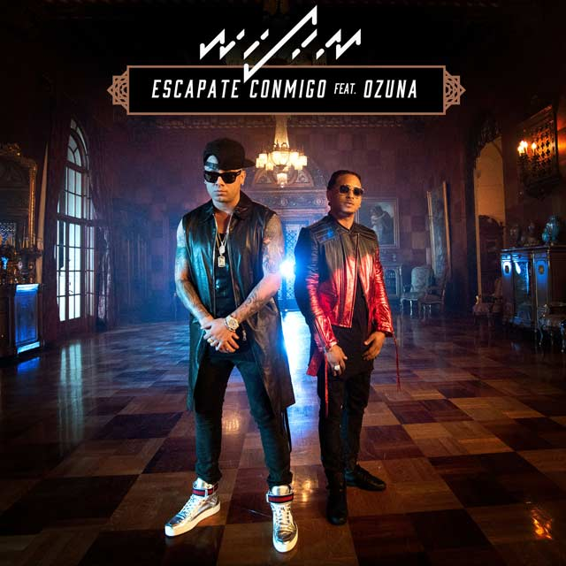
27 | La Gozadera | Gente de Zona, Marc Anthony | 2015 | Reggaeton-Funk carioca | 1,702,000,000 | 241 | 
28 | Hasta el Amanecer | Nicky Jam | 2017 | Reggaeton | 1,657,000,000 | 246 | 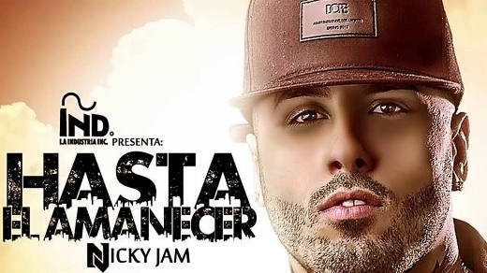
29 | Danza Kuduro | Don Omar, Lucenzo | 2010 | Kuduro-Reggaeton | 1,645,000,000 | 236 | 
30 | MIA | Bad Bunny, Drake | 2018 | Trap Latino-Reggaeton | 1,630,000,000 | 211 | 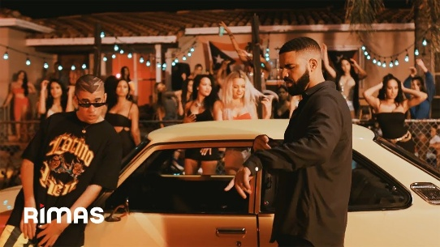
31 | Tusa | Karol G, Nicki Minaj | 2019 | Pop-Reggaeton | 1,602,000,000 | 204 | 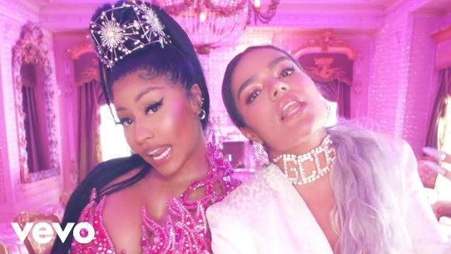
32 | Súbeme La Radio | Enrique Iglesias, Descemer Bueno, Zion & Lennox | 2017 | Pop-Reggaeton | 1,580,000,000 | 233 | 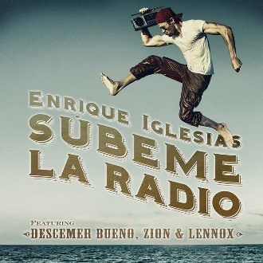
33 | El Amante | Nicky Jam | 2017 | Reggaeton Romántico | 1,488,000,000 | 277 | 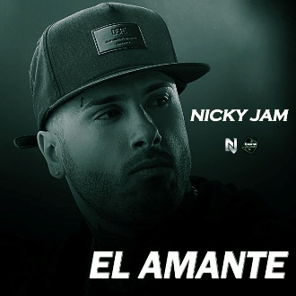
34 | El Perdón | Nicky Jam, Enrique Iglesias | 2015 | Pop Latino | 1,478,000,000 | 227 | 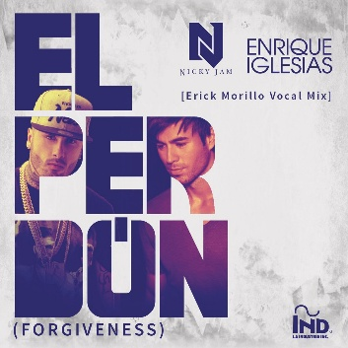
35 | Ahora Dice | Chris Jeday, J Balvin, Ozuna, Arcángel | 2017 | Trap Latino | 1,472,000,000 | 281 | 
36 | Limbo | Daddy Yankee | 2012 | EDM | 1,455,000,000 | 255 | 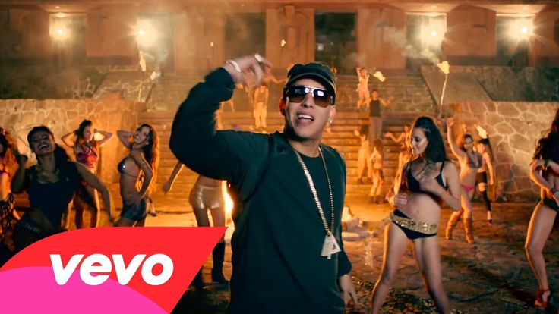
37 | Otra Vez | Zion & Lennox, J Balvin | 2016 | Pop-Reggaeton | 1,440,000,000 | 213 | 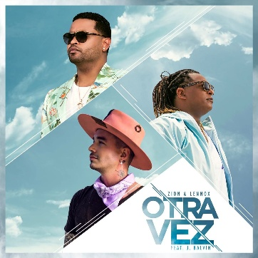
38 | Borro Cassette | Maluma | 2015 | Reggaeton | 1,306,000,000 | 248 | 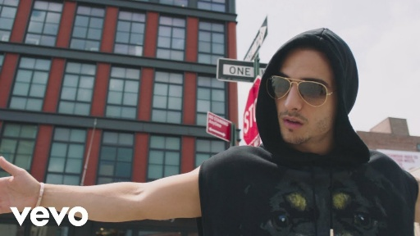
39 | Me Voy Enamorando | Chino & Nacho, Farruko | 2015 | Reggaeton Romántico | 1,306,000,000 | 349
40 | 6AM | J Balvin, Farruko | 2013 | Reggaeton | 1,288,000,000 | 278 | 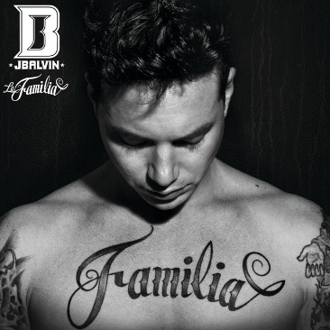
41 | Vivir Mi Vida | Marc Anthony | 2013 | Salsa | 1,285,000,000 | 327 | 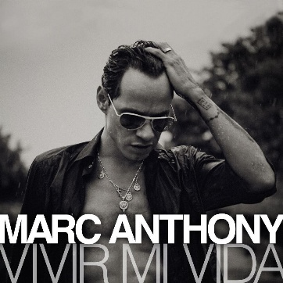
42 | Hawái | Maluma | 2020 | Urbano Latino | 1,176,000,000 | 259 | 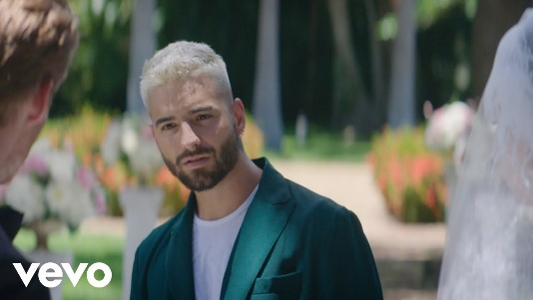
43 | Vaina Loca | Ozuna, Manuel Turizo | 2018 | Reggaeton | 1,109,000,000 | 239
44 | Desconocidos | Mau y Ricky, Manuel Turizo, Camilo | 2018 | Pop-Reggaeton | 1,074,000,000 | 204 | 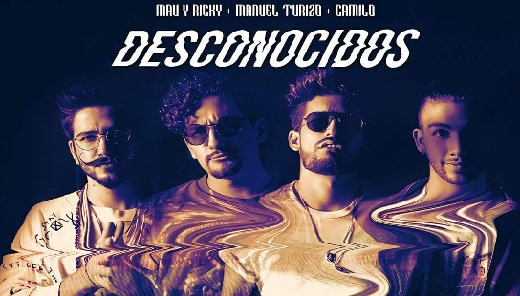
45 | Cuando Te Besé | Becky G, Paulo Londra | 2018 | R&B latino-Reggaeton | 1,011,000,000 | 280 | 
46 | Sensualidad | Bad Bunny, Prince Royce, J Balvin | 2017 | Reggaeton-Trap Latino | 953,000,000 | 320 | 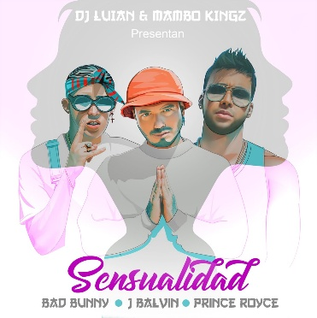
47 | Downtown | Anitta, J Balvin | 2017 | Reggaeton-Funk carioca | 904,000,000 | 200 | 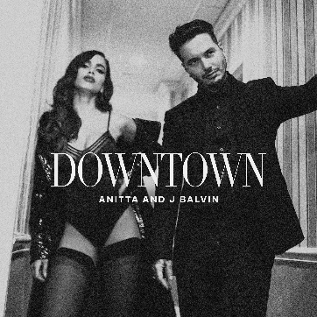
48 | Ginza | J Balvin | 2015 | Reggaeton Minimalista | 884,000,000 | 229 | 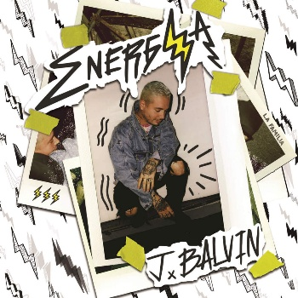
49 | Nota de Amor | Wisin, Carlos Vives, Daddy Yankee | 2015 | Vallenato Pop-Reggaeton | 847,000,000 | 435 | 
50 | Un Año | Sebastián Yatra, Reik | 2019 | Balada Pop | 829,000,000 | 203 | 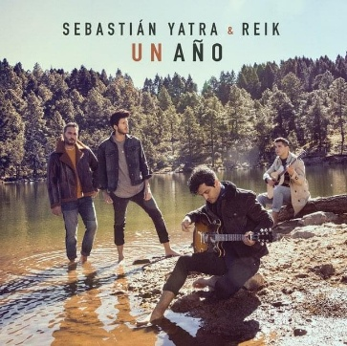
51 | No Es Justo | J Balvin, Zion & Lennox | 2018 | Reggaeton Melódico | 813,000,000 | 274 | 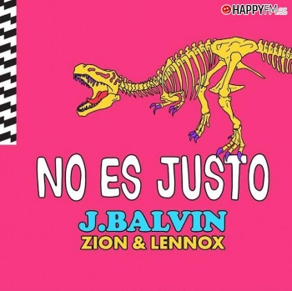
52 | La Player (Bandolera) | Zion & Lennox | 2018 | Reggaeton | 739,000,000 | 255 | 
53 | Dutty Love | Don Omar, Natti Natasha | 2011 | Pop-Reggaeton | 715,000,000 | 287 | 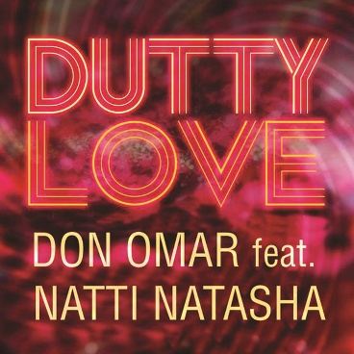
54 | Traicionera | Sebastián Yatra | 2016 | Pop-Reggaeton | 709,000,000 | 242 | 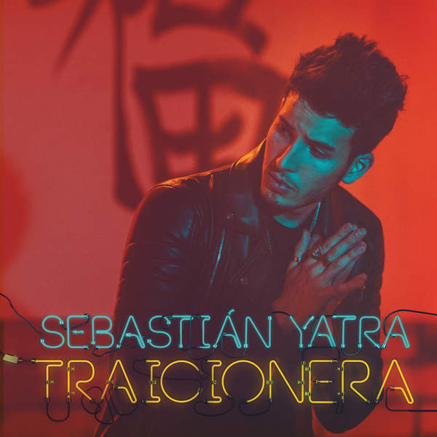
55 | Tranquila | J Balvin | 2012 | Reggaeton Clasico | 527,000,000 | 202 | 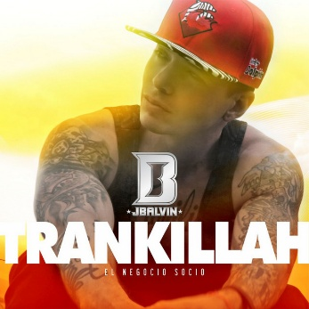
56 | Sigo Extrañándote | J Balvin | 2016 | Reggaeton Melódico | 526,000,000 | 332
57 | Voy a Beber | Nicky Jam | 2013 | Reggaeton | 483,000,000 | 207 | 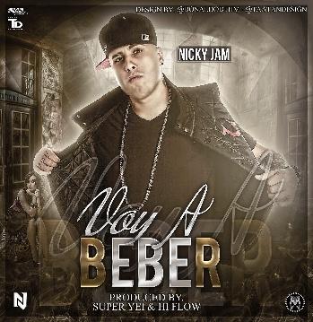
58 | Bonita | J Balvin, Jowell & Randy | 2017 | Reggaeton | 467,000,000 | 276 | 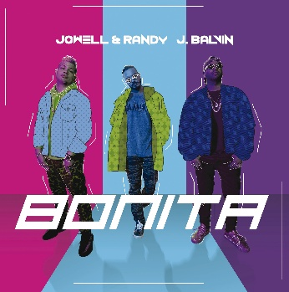
59 | Hey DJ | CNCO, Yandel | 2017 | Reggaeton | 410,000,000 | 254 | 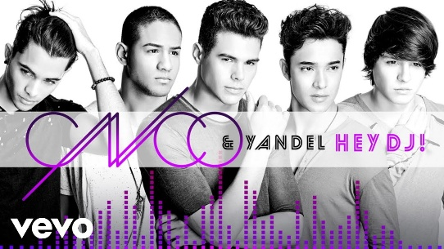
60 | La Temperatura | Maluma, Eli Palacios | 2013 | Pop Latino | 404,000,000 | 238 | 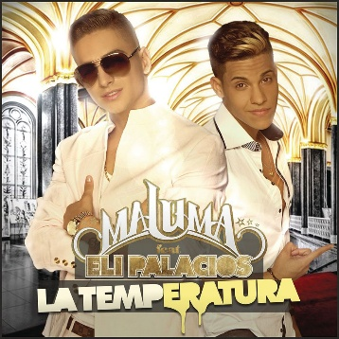
61 | Niña Bonita | Chino & Nacho | 2010 | Pop-Reggaeton | 379,000,000 | 226 | 
62 | Alguien Robó | Sebastián Yatra, Nacho, Wisin | 2017 | Pop-Reggaeton | 327,000,000 | 227
63 | Yo Te Lo Dije | J Balvin | 2012 | Reggaeton Clasico | 244,000,000 | 248 | 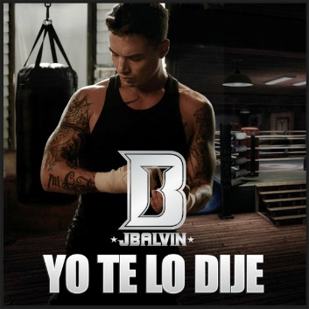
64 | La Nueva y La Ex | Daddy Yankee | 2013 | Reggaeton Clasico | 188,000,000 | 241 | 
65 | Te Pintaron Pajaritos | Yandar & Yostin, Andy Rivera | 2012 | Reggaeton | 176,000,000 | 173 | 
66 | Pasarela | Daddy Yankee | 2012 | Mambo- Dance-pop | 173,000,000 | 221 | 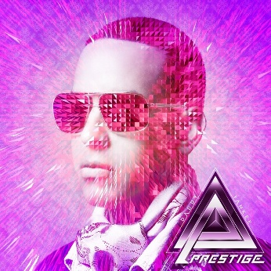
67 | La Despedida | Daddy Yankee | 2010 | Pop-Reggaeton | 151,000,000 | 248 | 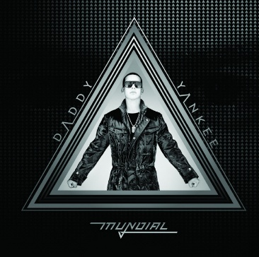
68 | Bella | Wolfine | 2017 | Reggaeton | 52,000,000 | 198 | 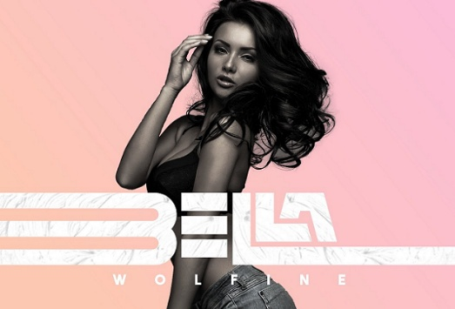
69 | Te Boté (Remix) | Nio Garcia, Bad Bunny, Ozuna, Nicky Jam, Darell, Casper Mágico | 2018 | Reggaeton-Trap Latino | 2,553,000 | 423
70 | Por Fin Te Encontré | Cali Y El Dandee, Juan Magán, Sebastián Yatra | 2015 | Pop Urbano | 1,193,000 | 283 | 